Sheet1
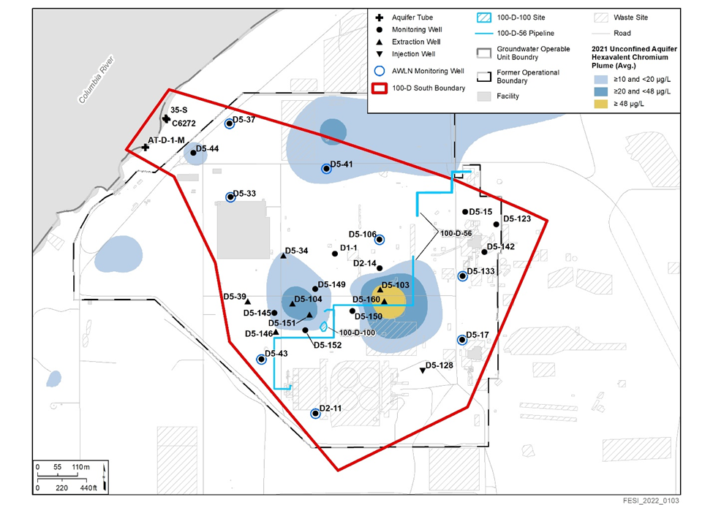

199-D2-11_Graph
199-D2-11 Monitoring Well
 | Elevation (m) | Manual Data
4/1/2023 | 118.7814
4/1/23 1:00 AM | 118.7814
4/1/23 2:00 AM | 118.7814
4/1/23 3:00 AM | 118.7814
4/1/23 4:00 AM | 118.7814
4/1/23 5:00 AM | 118.7814
4/1/23 6:00 AM | 118.7783
4/1/23 7:00 AM | 118.7783
4/1/23 8:00 AM | 118.7783
4/1/23 9:00 AM | 118.7783
4/1/23 10:00 AM | 118.7814
4/1/23 11:00 AM | 118.7814
4/1/23 12:00 PM | 118.7783
4/1/23 1:00 PM | 118.7783
4/1/23 2:00 PM | 118.7814
4/1/23 3:00 PM | 118.7814
4/1/23 4:00 PM | 118.7783
4/1/23 5:00 PM | 118.7814
4/1/23 6:00 PM | 118.7783
4/1/23 7:00 PM | 118.7783
4/1/23 8:00 PM | 118.7753
4/1/23 9:00 PM | 118.7753
4/1/23 10:00 PM | 118.7753
4/1/23 11:00 PM | 118.7753
4/2/23 12:00 AM | 118.7753
4/2/23 1:00 AM | 118.7753
4/2/23 2:00 AM | 118.7753
4/2/23 3:00 AM | 118.7753
4/2/23 4:00 AM | 118.7753
4/2/23 5:00 AM | 118.7753
4/2/23 6:00 AM | 118.7753
4/2/23 7:00 AM | 118.7753
4/2/23 8:00 AM | 118.7753
4/2/23 9:00 AM | 118.7753
4/2/23 10:00 AM | 118.7753
4/2/23 11:00 AM | 118.7753
4/2/23 12:00 PM | 118.7753
4/2/23 1:00 PM | 118.7753
4/2/23 2:00 PM | 118.7753
4/2/23 3:00 PM | 118.7753
4/2/23 4:00 PM | 118.7723
4/2/23 5:00 PM | 118.7723
4/2/23 6:00 PM | 118.7723
4/2/23 7:00 PM | 118.7723
4/2/23 8:00 PM | 118.7723
4/2/23 9:00 PM | 118.7723
4/2/23 10:00 PM | 118.7723
4/2/23 11:00 PM | 118.7723
4/3/23 12:00 AM | 118.7723
4/3/23 1:00 AM | 118.7723
...

199-D5-106_Graph
199-D5-106 Monitoring Well
 | Elevation (m) | Manual Data
4/1/2023 | 118.5116
4/1/23 1:00 AM | 118.5138
4/1/23 2:00 AM | 118.5119
4/1/23 3:00 AM | 118.5116
4/1/23 4:00 AM | 118.5092
4/1/23 5:00 AM | 118.5098
4/1/23 6:00 AM | 118.5098
4/1/23 7:00 AM | 118.5092
4/1/23 8:00 AM | 118.5095
4/1/23 9:00 AM | 118.5128
4/1/23 10:00 AM | 118.511
4/1/23 11:00 AM | 118.5122
4/1/23 12:00 PM | 118.5125
4/1/23 1:00 PM | 118.5098
4/1/23 2:00 PM | 118.5101
4/1/23 3:00 PM | 118.5095
4/1/23 4:00 PM | 118.5104
4/1/23 5:00 PM | 118.5101
4/1/23 6:00 PM | 118.5074
4/1/23 7:00 PM | 118.5074
4/1/23 8:00 PM | 118.5052
4/1/23 9:00 PM | 118.508
4/1/23 10:00 PM | 118.5067
4/1/23 11:00 PM | 118.5077
4/2/23 12:00 AM | 118.507
4/2/23 1:00 AM | 118.5058
4/2/23 2:00 AM | 118.5067
4/2/23 3:00 AM | 118.5058
4/2/23 4:00 AM | 118.507
4/2/23 5:00 AM | 118.5061
4/2/23 6:00 AM | 118.5058
4/2/23 7:00 AM | 118.5064
4/2/23 8:00 AM | 118.5067
4/2/23 9:00 AM | 118.5052
4/2/23 10:00 AM | 118.5074
4/2/23 11:00 AM | 118.5067
4/2/23 12:00 PM | 118.5083
4/2/23 1:00 PM | 118.5077
4/2/23 2:00 PM | 118.5067
4/2/23 3:00 PM | 118.5058
4/2/23 4:00 PM | 118.5064
4/2/23 5:00 PM | 118.5058
4/2/23 6:00 PM | 118.5046
4/2/23 7:00 PM | 118.5031
4/2/23 8:00 PM | 118.5043
4/2/23 9:00 PM | 118.504
4/2/23 10:00 PM | 118.5049
4/2/23 11:00 PM | 118.504
4/3/23 12:00 AM | 118.5031
4/3/23 1:00 AM | 118.504
...

199-D5-133_Graph
199-D5-133 Monitoring Well
 | Elevation (m) | Manual Data
4/1/2023 | 118.8246
4/1/23 1:00 AM | 118.8277
4/1/23 2:00 AM | 118.8246
4/1/23 3:00 AM | 118.8246
4/1/23 4:00 AM | 118.8246
4/1/23 5:00 AM | 118.8246
4/1/23 6:00 AM | 118.8246
4/1/23 7:00 AM | 118.8246
4/1/23 8:00 AM | 118.8246
4/1/23 9:00 AM | 118.8246
4/1/23 10:00 AM | 118.8246
4/1/23 11:00 AM | 118.8277
4/1/23 12:00 PM | 118.8246
4/1/23 1:00 PM | 118.8246
4/1/23 2:00 PM | 118.8246
4/1/23 3:00 PM | 118.8246
4/1/23 4:00 PM | 118.8277
4/1/23 5:00 PM | 118.8246
4/1/23 6:00 PM | 118.8246
4/1/23 7:00 PM | 118.8216
4/1/23 8:00 PM | 118.8216
4/1/23 9:00 PM | 118.8216
4/1/23 10:00 PM | 118.8216
4/1/23 11:00 PM | 118.8216
4/2/23 12:00 AM | 118.8216
4/2/23 1:00 AM | 118.8186
4/2/23 2:00 AM | 118.8216
4/2/23 3:00 AM | 118.8186
4/2/23 4:00 AM | 118.8216
4/2/23 5:00 AM | 118.8186
4/2/23 6:00 AM | 118.8186
4/2/23 7:00 AM | 118.8216
4/2/23 8:00 AM | 118.8186
4/2/23 9:00 AM | 118.8186
4/2/23 10:00 AM | 118.8186
4/2/23 11:00 AM | 118.8216
4/2/23 12:00 PM | 118.8216
4/2/23 1:00 PM | 118.8216
4/2/23 2:00 PM | 118.8216
4/2/23 3:00 PM | 118.8186
4/2/23 4:00 PM | 118.8216
4/2/23 5:00 PM | 118.8186
4/2/23 6:00 PM | 118.8186
4/2/23 7:00 PM | 118.8186
4/2/23 8:00 PM | 118.8186
4/2/23 9:00 PM | 118.8186
4/2/23 10:00 PM | 118.8186
4/2/23 11:00 PM | 118.8186
4/3/23 12:00 AM | 118.8186
4/3/23 1:00 AM | 118.8155
...

199-D5-17_Graph
199-D5-17 Monitoring Well
 | Elevation (m) | Manual Data
4/1/2023 9:00:00 AM | 118.8278
4/1/23 10:00 AM | 118.8248
4/1/23 11:00 AM | 118.8248
4/1/23 12:00 PM | 118.8278
4/1/23 1:00 PM | 118.8248
4/1/23 2:00 PM | 118.8278
4/1/23 3:00 PM | 118.8248
4/1/23 4:00 PM | 118.8278
4/1/23 5:00 PM | 118.8248
4/1/23 6:00 PM | 118.8248
4/1/23 7:00 PM | 118.8248
4/1/23 8:00 PM | 118.8217
4/1/23 9:00 PM | 118.8217
4/1/23 10:00 PM | 118.8217
4/1/23 11:00 PM | 118.8217
4/2/23 12:00 AM | 118.8217
4/2/23 1:00 AM | 118.8217
4/2/23 2:00 AM | 118.8217
4/2/23 3:00 AM | 118.8217
4/2/23 4:00 AM | 118.8217
4/2/23 9:00 AM | 118.8217
4/2/23 10:00 AM | 118.8217
4/2/23 11:00 AM | 118.8217
4/2/23 12:00 PM | 118.8217
4/2/23 1:00 PM | 118.8217
4/2/23 2:00 PM | 118.8217
4/2/23 3:00 PM | 118.8217
4/2/23 4:00 PM | 118.8217
4/2/23 5:00 PM | 118.8217
4/2/23 6:00 PM | 118.8217
4/2/23 7:00 PM | 118.8187
4/3/23 9:00 AM | 118.8156
4/3/23 10:00 AM | 118.8156
4/3/23 11:00 AM | 118.8187
4/3/23 12:00 PM | 118.8187
4/3/23 1:00 PM | 118.8187
4/3/23 2:00 PM | 118.8156
4/3/23 3:00 PM | 118.8187
4/3/23 4:00 PM | 118.8156
4/3/23 5:00 PM | 118.8187
4/3/23 6:00 PM | 118.8156
4/3/23 7:00 PM | 118.8156
4/3/23 8:00 PM | 118.8156
4/3/23 9:00 PM | 118.8156
4/4/23 9:00 AM | 118.8156
4/4/23 10:00 AM | 118.8126
4/4/23 11:00 AM | 118.8156
4/4/23 12:00 PM | 118.8156
4/4/23 1:00 PM | 118.8156
4/4/23 2:00 PM | 118.8126
...

199-D5-33_Graph
199-D5-33 Monitoring Well
 | Elevation (m) | Manual Data
4/1/23 | 117.5083
4/1/23 | 117.5114
4/1/23 | 117.5083
4/1/23 | 117.5083
4/1/23 | 117.5083
4/1/23 | 117.5083
4/1/23 | 117.5083
4/1/23 | 117.5053
4/1/23 | 117.5053
4/1/23 | 117.5053
4/1/23 | 117.5053
4/1/23 | 117.5053
4/1/23 | 117.5053
4/1/23 | 117.5053
4/1/23 | 117.5053
4/1/23 | 117.5053
4/1/23 | 117.5053
4/1/23 | 117.5053
4/1/23 | 117.5022
4/1/23 | 117.5053
4/1/23 | 117.5022
4/1/23 | 117.5022
4/1/23 | 117.5022
4/1/23 | 117.5022
4/2/23 | 117.5022
4/2/23 | 117.5022
4/2/23 | 117.5022
4/2/23 | 117.5022
4/2/23 | 117.5022
4/2/23 | 117.4992
4/2/23 | 117.5022
4/2/23 | 117.5022
4/2/23 | 117.5022
4/2/23 | 117.4992
4/2/23 | 117.4992
4/2/23 | 117.5022
4/2/23 | 117.5022
4/2/23 | 117.5022
4/2/23 | 117.4992
4/2/23 | 117.4992
4/2/23 | 117.4992
4/2/23 | 117.4992
4/2/23 | 117.4992
4/2/23 | 117.4961
4/2/23 | 117.4961
4/2/23 | 117.4961
4/2/23 | 117.4961
4/2/23 | 117.4992
4/3/23 | 117.4961
4/3/23 | 117.4961
...

199-D5-36_Graph
199-D5-36 Monitoring Well
 | Elevation (m)
4/1/23 | 117.2542
4/1/23 | 117.256
4/1/23 | 117.2563
4/1/23 | 117.2548
4/1/23 | 117.2557
4/1/23 | 117.2554
4/1/23 | 117.2569
4/1/23 | 117.2545
4/1/23 | 117.2548
4/1/23 | 117.2518
4/1/23 | 117.2508
4/1/23 | 117.2499
4/1/23 | 117.2502
4/2/23 | 117.2496
4/2/23 | 117.2499
4/2/23 | 117.2496
4/2/23 | 117.2472
4/2/23 | 117.2472
4/2/23 | 117.2502
4/2/23 | 117.2496
4/2/23 | 117.2508
4/2/23 | 117.2493
4/2/23 | 117.2469
4/2/23 | 117.2502
4/2/23 | 117.249
4/2/23 | 117.2478
4/2/23 | 117.2463
4/2/23 | 117.2457
4/2/23 | 117.245
4/2/23 | 117.2429
4/2/23 | 117.2429
4/3/23 | 117.2417
4/3/23 | 117.2447
4/3/23 | 117.2441
4/3/23 | 117.2447
4/3/23 | 117.245
4/3/23 | 117.2441
4/3/23 | 117.2429
4/3/23 | 117.2429
4/3/23 | 117.2411
4/3/23 | 117.2386
4/3/23 | 117.2408
4/3/23 | 117.2396
4/3/23 | 117.2374
4/4/23 | 117.2383
4/4/23 | 117.2377
4/4/23 | 117.2371
4/4/23 | 117.2365
4/4/23 | 117.2374
4/4/23 | 117.2377
...

199-D5-37_Graph
199-D5-37 Monitoring Well

199-D5-38_Graph
199-D5-38 Monitoring Well

199-D5-41_Graph
199-D5-41 Monitoring Well

199-D5-43_Graph
199-D5-43 Monitoring Well

